BUDGET PREVISIONNEL
 | CHARGES |  |  | PRODUITS
 | TOURNAGE | € 3,449.22 | 64.0% | COFINANCEMENT IESEG STUDIO | €924.00 | 17.2%
 | Lieu de tournage | € 1,091.00 |  | Fonds propres | €302.00
 | Equipement | € 1,789.48 |  | Soutien financier IESEG | €622.00
 | Costumes (8 personnages) | € 336.00 |  | SUBVENTIONNEMENT | €858.22 | 15.9%
 | Accessoires | € 141.77 |  | CROUS | €858.22
 | Maquillage | € 90.97 |  | AIDE EN NATURE | €3,605.06 | 66.9%
 | LOGISTIQUE | € 1,478.06 | 27.4% | Lieu de tournage | €1,091.00
 | Frais de bouche | € 864.00 |  | Equipement | €1,500.00
 | Transport | € 296.06 |  | Salle de projection (100 places) | €400.00
 | Frais d'hébergement | € 318.00 |  | Transport | €296.06
 | DISTRIBUTION | € 460.00 | 8.5% | Hébergement | €318.00
 | Salle de projection (100 places) | € 400.00
 | Impression 20 affiches | € 60.00
TOTAL |  | € 5,387.28 |  |  | €5,387.28

Répartition des cofinancements
 | IESEG STUDIO | CROUS | AIDE EN NATURE
 | 17.2% | 15.9% | 66.9%

ANNEXES
ANNEXE 1

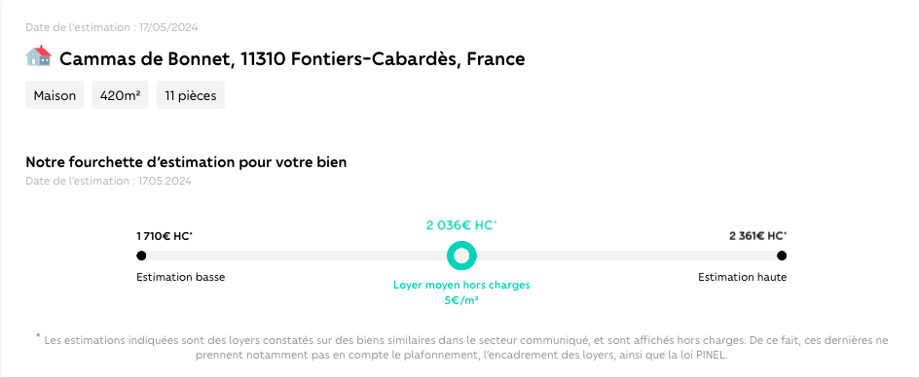

ANNEXE 2

